Cot. CM
ESPECIFICACIONES TÉCNICAS
MOBILIARIO CONSTRUCCIÓN CEMENTERIO VALLENAR (ADMINISTRACIÓN/PORTERÍA/VELATORIO)
Sector Villa Concepción_Vallenar

Imagen referencial | Nombre | Descripción | Medidas (cms) | Cant. | Precio unitario neto | Total IVA incl.
 | SOFA TOSCANA 3 CPOS | sofá 3 cuerpos. estructura interna de madera nativa coigüe entarugado y con refuerzos metálicos, revestido con espuma de alta densidad. patas cónicas cromadas. disponible en lana vc y tacto plus | 200x78x66 | 2 | $328,950 | $657,900
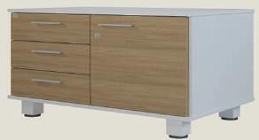 | GABINETE BASE 3C 1P 2E | estructura melamina 15 mm, interior cajones melamina. patas metálicas acabado pintura termoconvertible, patines regulables. puerta en melanina 15 mm de espesor tc de 1,5 mm. se mantiene la opcion de 2 puertas | 80x50x75 | 4 | $106,904 | $427,616
 | ESTACIÓN DE TRABAJO - MILA ADMINISTRATIVO (IZQ) | fabricado en melamina / piezas mecanizadas y procesadas en líneas automatizadas / estructura fijaciones ocultas sistema rastex / cubierta 25 mm, tc 2 mm / estructura y frentes 18mm, tc 0,45 / interior cajones 15mm, fondo durolac 3 mm / correderas y tiradores metálicos / uniones soberbio allen y tarugos / complemento cajonera móvil 2c 1k / patin plastico panel. | 160x119x74 | 2 | $143,011 | $286,022
 | ESTACIÓN DE TRABAJO - MILA ADMINISTRATIVO (DER) | fabricado en melamina / piezas mecanizadas y procesadas en líneas automatizadas / estructura fijaciones ocultas sistema rastex / cubierta 25 mm, tc 2 mm / estructura y frentes 18mm, tc 0,45 / interior cajones 15mm, fondo durolac 3 mm / correderas y tiradores metálicos / uniones soberbio allen y tarugos / complemento cajonera móvil 2c 1k / patin plastico panel. | 160x119x75 | 2 | $143,011 | $286,022
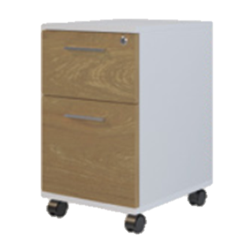 | CAJONERA MOVIL 2C 1K | cubierta en melamina hickory 15 mm, tc 0,45 mm. estructura y frentes 15 mm, tc 0,45. interior cajones 15mm, fondo durolac. piezas mecanizadas y procesadas en líneas automatizadas. correderas y cerradura metálica. tirador plastico tipo aluminio. rueda yo-yo 50 mm c/freno. 2 cajones y 1 kardex. | 45x50x67 | 4 | $150,888 | $603,552
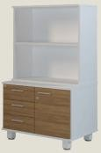 | BIBLIOTECA - FAST - 150x50x192 CM - BLANCO-HICKORY | fabricado en melamina / piezas mecanizadas y procesadas en líneas automatizadas / cubierta y techo 25 mm, tc 2mm / estructura y frentes 18 mm, tc 0,4 / tiradores metálicos / cuerpo superior abierto / base con puertas correderas y repisas interiores / uniones soberbio allen y tarugos / patin plastico panel. |  | 2 | $160,790 | $321,580
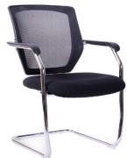 | SILLA VISITA TIPO TRINEO | silla con respaldo de malla y asiento de espuma tapizada. estructura de acero cromado tipo trineo y apoyabrazos fijos de pp. | 51X46X92 | 8 | $60,782 | $486,256
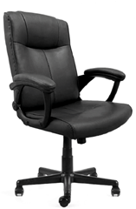 | SILLÓN ERGONÓMICO | Sillón de respaldo alto y asiento tapizado en ecocuero. Mecanimo basculante con regulación de tensión manual. Brazos fijos con apoya brazos en PU. Base y ruedas de nylón. | 65x56x109 | 6 | $132,009 | $792,054
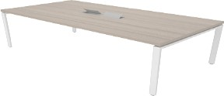 | MESA - MILA REUNIÓN CON CAJAS ELECTRICAS | cubierta en melanina 18mm de espesor tc blanco de 1,0mm. patín regulable. patas metálicas con sistema de encaje lockstop con ranura lateral, sin soldaduras, perfil de 40x40 y 40x20 mm, mueble rta con sistema de almacenaje unix, que optimiza al maximo el area de acopio. | 180x120x75 | 2 | $318,137 | $636,274
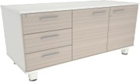 | GABINETE - MILA BASE 2P + 3C | estructura melamina 18 mm color blanco, trasera melamina 15 mm, interior cajones metalicos . frente de cajones y puertas melamina 18 mm color hickory, trasera cajon melamina 15mm. | 119x50x62 | 1 | $109,811 | $109,811
 | ESTANTE SILCOSIL MILA 4 ESPACIOS 2 PUERTAS | estructura y repisas melamina 18 mm, trasera melamina 10 mm, patas metálicas acabado pintura termoconvertible, patines regulables, puerta melamina 18mm color hickory. | 80,3x35x174 | 2 | $96,993 | $193,986
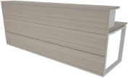 | RECEPCION - MILA RECTA | cubierta en melanina 18mm de espesor tc blanco de 1,0mm. pasacable cuadrado metalico con tapa pivotal.estructura melamina blanco / hickory 18mm patín regulable. patas metálicas con sistema de encaje lockstop con ranura lateral, sin soldaduras, perfil de 40x40 y 40x20 mm, mueble rta con sistema de almacenaje unix, que optimiza al maximo el area de acopio. | 240x80x112 | 1 | $550,135 | $550,135
 |  |  |  |  | Sub Total | $5,351,208
 |  |  |  |  | Descuento CM 2% | $107,024
 |  |  |  |  | Neto | $4,406,877
 |  |  |  |  | IVA 19% | $837,307
 |  |  |  |  | TOTAL: | $5,244,184

